操作説明書
西海建設 請求書登録システム 操作説明書

初版：2020年10月05日
株式会社 西海建設

１．ログイン
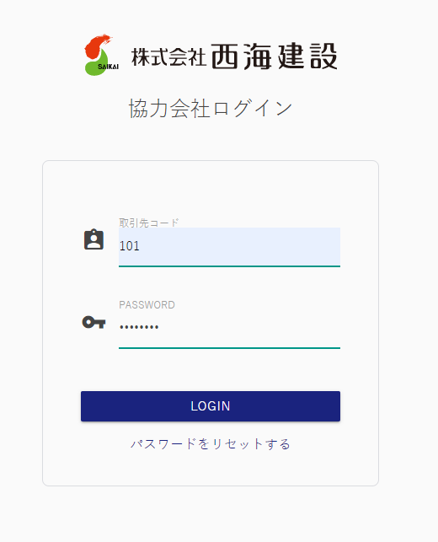

ご連絡する取引先コードとパスワードでログインください。
※ログイン後、場合によってはパスワードの変更をお願いする画面が表示される場合があります。

２．請求書提出

 | ２－１．外注契約によるお取引（出来高調書を当社が作成します）

出来高調書を作成（工事管理責任者）

業者様へご連絡

工管責が出来高調書を登録すると、請求データが出来ますので、
「明細」ボタンをクリックしてください。

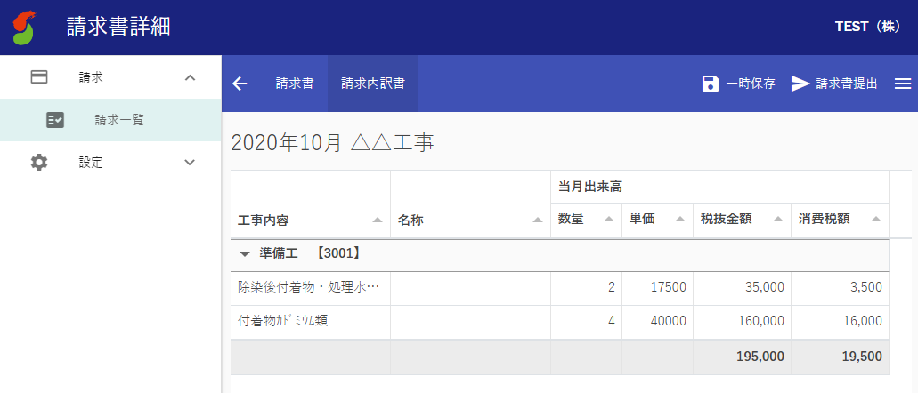
「一時保存」・・・仮保存できます。
「請求書提出」・・・請求データを西海建設へ送付します。提出すると、データがロックされます。

タブでカガミと内訳の切り替えが可能。

 | ２－２．外注契約以外のお取引

「請求書作成」をクリックしてください。

請求書アップロードの場合：
「UPLOAD」ボタンをクリックしてください。

請求書を手入力する場合：
「＋」ボタンで、請求行を追加して入力ください。

手入力
アップロード

 | 請求書手入力の場合 | 請求書アップロードの場合
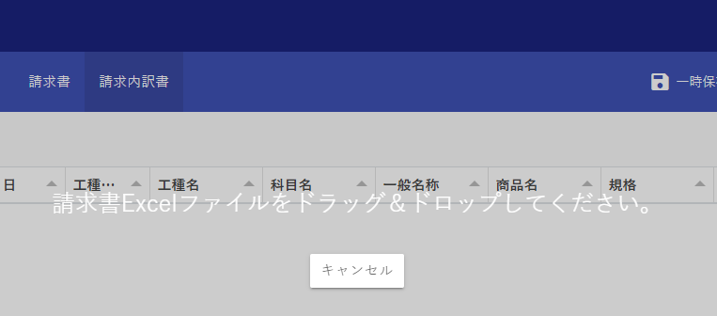
この表示が出たら、請求書Excelファイルをドラッグ＆ドロップしてください。

請求する情報を入力ください。
下記情報は入力の必要はありません。
・工種CD、工種名
・立替先
削除したい場合は、削除行を選択して、「削除」ボタンを
クリックしてください。

西海建設HPの請求書フォーマットをダウンロードして、記入いただいたものがアップロードできます。

「一時保存」・・・仮保存できます。
「請求書提出」・・・請求データを西海建設へ送付します。提出すると、データがロックされます。

タブでカガミと内訳の切り替えが可能。
「削除」ボタンで、取り込んだ請求書データを削除します。

３．請求書のダウンロード

 | 作成された請求書は、エクセル形式でダウンロードできます。
 | 自社での保管や、原本提出等にご活用ください。

「明細」ボタンをクリックしてください。

「DOWNLOAD」ボタンで、
表示中の請求書を、
エクセルファイル形式で
ダウンロードできます。

